FORMATO GQ-016
PROPUESTA DE MEJORA | PROPUESTA DE MEJORA O INNOVACIÓN |  |  |  | REGISTRO
 |  |  |  |  | COPIA CONTROLADA
 |  |  |  |  | COD GQ-016-R | VERSION 0,5
 |  |  |  |  | FECHA 18-mar-21 | PAGINA 1 DE 1

Nombre de la propuesta: | Actualizacion Formato de Novedades Nomina y Registro de Jefe Inmediato
Nombre de la persona o equipo que genera la PM: | Camilo Andres Garzon Alvarez

SITUACIÓN INICIAL |  |  | SITUACIÓN FINAL
El formato BD_Empleados que se encuentra en la carpeta informes del servidor, actualmente presenta inconvenientes cuando se actualiza la base de datos la cual consulta en tiempo real el ERP y como resultado se visualizan los nuevos empleados, al realizar esta acción los registros de novedades que se encontraban registrados se dezplazaban hacia otras celdas y por lo tanto se perdia la información que se ingresaba. |  |  | se realiza un consolidado(nueva hoja) donde se encuentran registradas las novedades, con esto se soluciona el inconveniente de dezplazamiento y perdida de informacion, a demas se desarrolla el ingreso de jefe inmediato.

FOTO O DIBUJO INICIAL |  |  | FOTO O DIBUJO FINAL
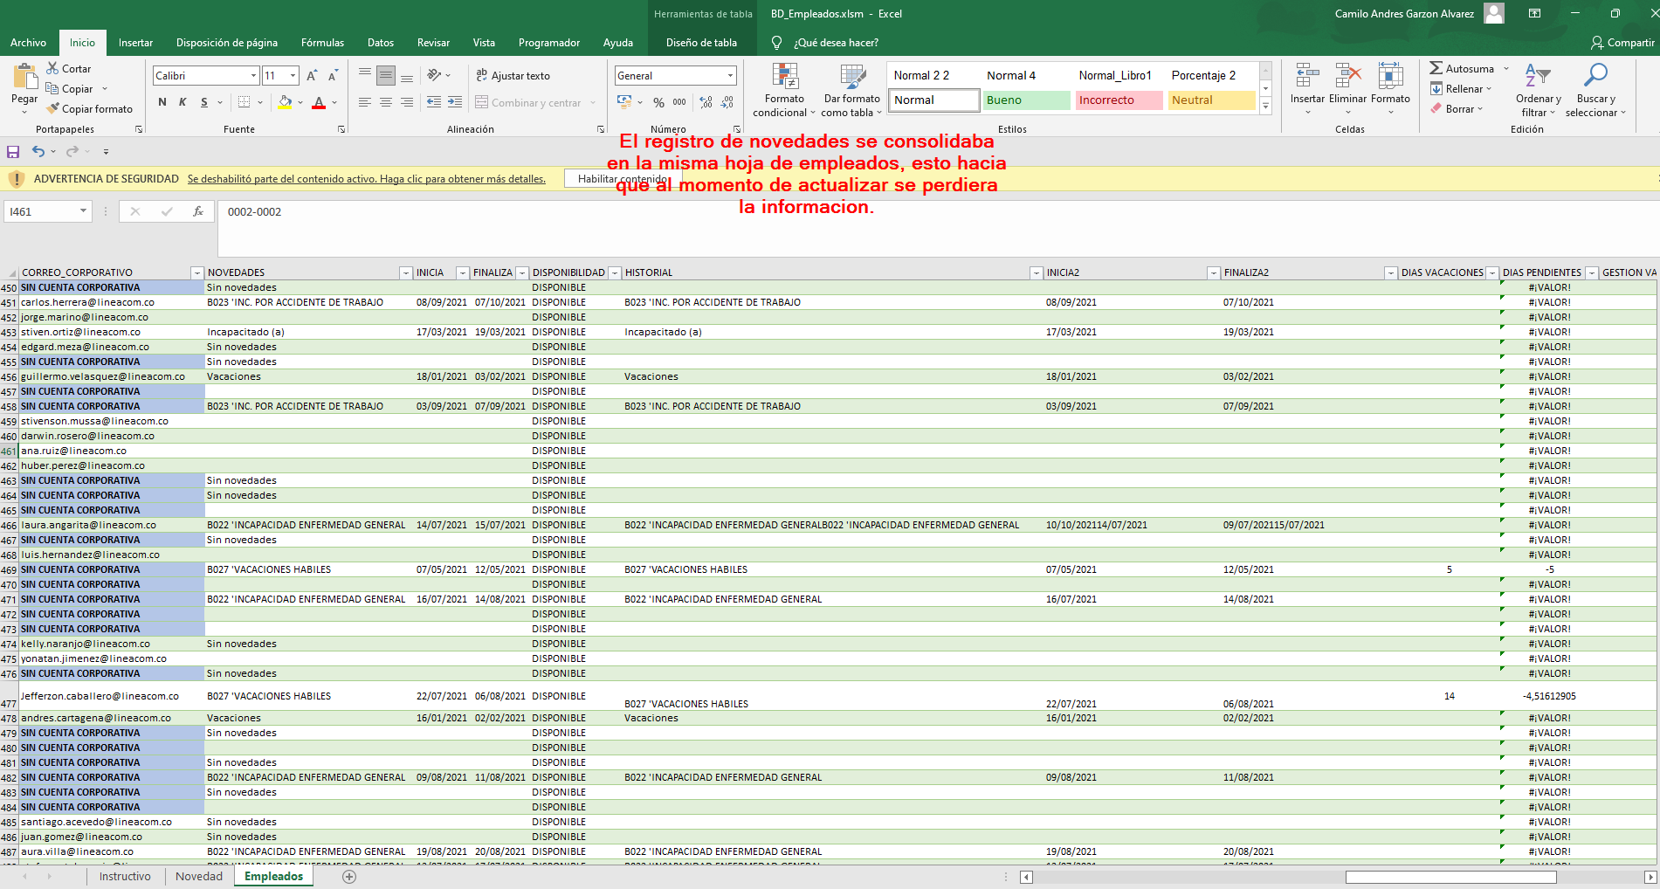

Objetivo: | Mejorar el registro de novedades e implementar el registro de jefe inmediato
Alcance: | Suplir las necesidades que los coordinadores y personal de nomina requeire en sus informes
Requerimientos: | N/A

Elaborado por: Coordinadora Sistemas Integrados de Gestión Natalia Lopez Marin |  | Revisado por: Dirección de I+D Marlon Alberto Henandez Arboleda |  | Aprobado por: Director de procesos Walter Jimenez

